Planilha1
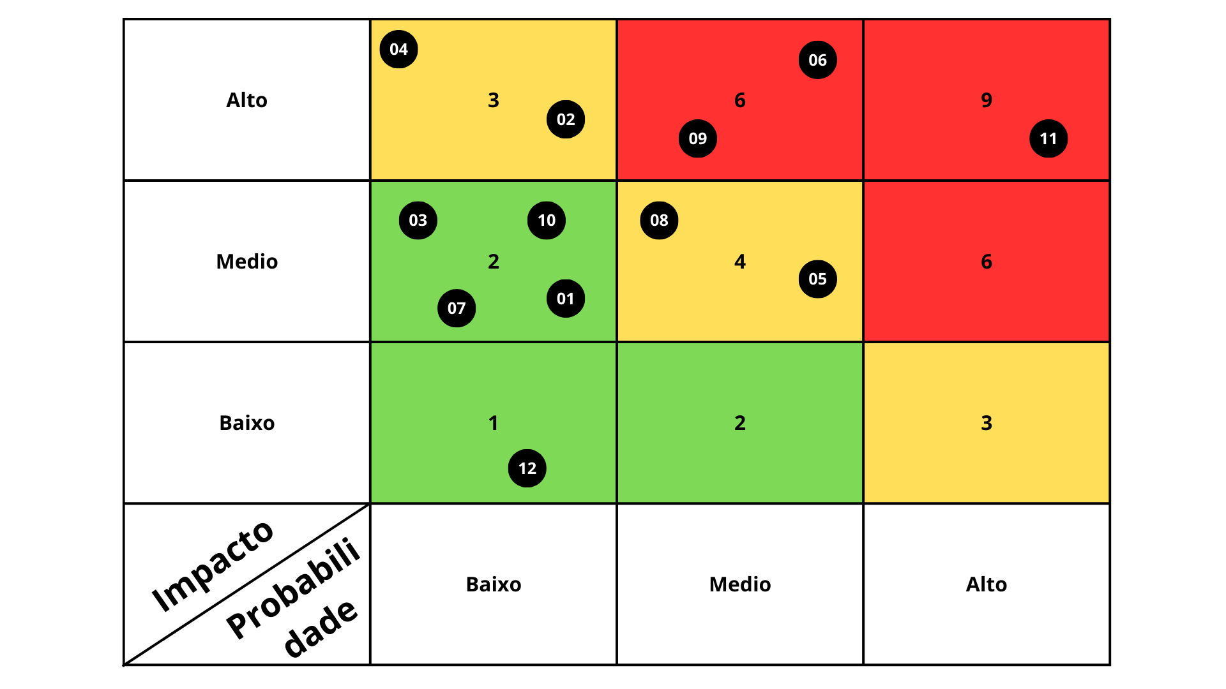
Nº | Descrição do risco | Probabilidade | Impacto | Fator de risco | Ação | Como? | Legenda
1 | Dificuldades inesperadas no desenvolvimento técnico | 1 | 2 | 2 | Mitigar | Tirar o máximo de dúvida sobre o projeto com os professores técnicos, revisar o material de apoio | 1 | Baixo
2 | Baixa participação dos usuários | 1 | 3 | 3 | Mitigar | Utilizar de tráfego pago para atingir o máximo de pessoas da comunidade, investir fortemente em marketing | 2 | Medio
3 | Dificuldade em encontrar conteúdo relevante e de qualidade | 1 | 2 | 2 | Mitigar | Ir em eventos sobre saúde mental, conversar com profissionais da aréa, parcerias com instrutores de meditação | 3 | Alto
4 | Quebra de segurança de dados dos usuários | 1 | 3 | 3 | Mitigar | Criptográfar dados sensíveis | Evitar | Garantir que não aconteça
5 | Baixa participação dos usuários no recurso de progresso de bem-estar | 2 | 2 | 4 | Mtigar | incorporar a ferramenta de forma que incentive o usuário aderir ao seu coditiano por meio do seu nívelamento na solução | Mitigar | Diminuir a probailidade
6 | Mudança na lei geral da proteção de dados (LGPD) | 2 | 3 | 6 | Mitigar | Manter-se informado com atualizações e ajustar o projeto conforme necessário | Calculo do fator de risco | Probabilidade x Impacto
7 | Backup de dados corrompido | 1 | 2 | 2 | Evitar | A cada backup feito fazer a recuperção dos dados logo após a conclusão para se certificar que os dados não foram corrompidos
8 | Mudança excessiva nos requesitos | 2 | 2 | 4 | Evitar | Implementar práticas de gerenciamento de mudanças rigorosas, documentar claramente requisitos
9 | Projeto não atender todos os requisitos propostos pela faculdade | 2 | 3 | 6 | Evitar | Manter uma comunicação com os professores e pedir validação para confirmar se o projeto está caminhando para rumo certo
10 | Falta de versionamento do Projeto | 1 | 2 | 2 | Evitar | Introduzir essa prática ao codiano para se tornar um hábito
11 | Problema com a gestão de tempo | 3 | 3 | 9 | Evitar | Aderir a ferramenta de gestão e cronograma de estudo ao codiano para se organizar separando o tempo correto para concluir todos os requesitos no prazo
12 | Dificuldade em fazaer os slides de apresntação | 1 | 1 | 1 | Evitar | A cada etapa concluida da projeto fazer um slide para que a apresentação ande paralelamente ao projeto

